المؤشرات الكلية

سوق العراق للاوراق المالية
جلسة الاربعاء 2025/9/24 |  |  |  | تقرير أسعار الأسهم المتداولة واخبار الشركات
الجلسة (169)

الاسهم المتداولة المدرجة و OTC |  |  | 328,820,152 |  |  | قيمة الأسهم المتداولة المدرجة و OTC |  | 683,492,007 |  |  | صفقات الشركات المدرجة وOTC | 784

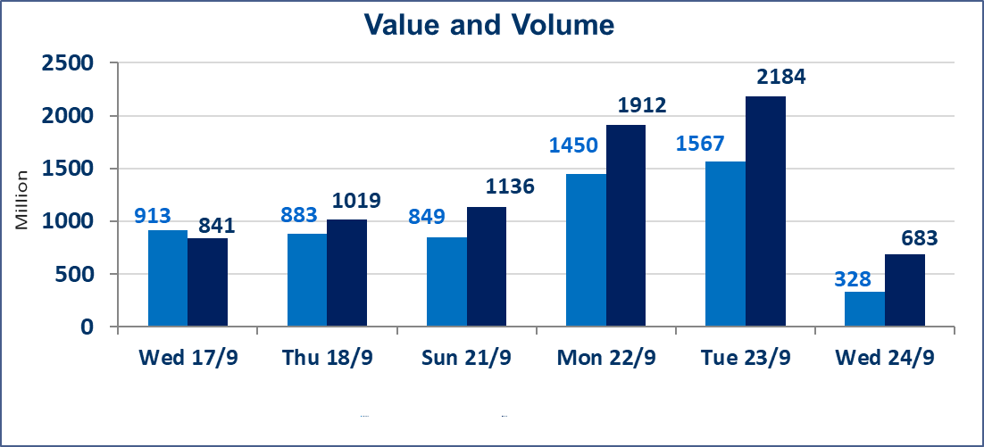
المؤشر60 ISX اليوم | 967.60 |  | نقطة |  |  | المؤشر15 ISX اليوم | 1129.74 | نقطة
المؤشر 60 ISX السابق | 968.66 |  | نقطة |  |  | المؤشر 15 ISX السابق | 1136.86 | نقطة
نسبة التغير | -0.11 |  | % |  |  | نسبة التغير | -0.63 | %
عدد النقاط | -1.06 |  | نقطة |  |  | عدد النقاط | -7.12 | نقطة

الشركات المدرجة | 104 | OTC | 11 | 115 |  | الشركات غير المتداولة المدرجة | 40 | OTC | 9 | 49
الشركات المتداولة | 43 | OTC | 1 | 44 |  | الشركات المرتفعة |  |  | 5
شركات الهيئة العامة |  |  |  | 10 |  | الشركات المنخفضة |  |  | 12
الموقوفة بقرار من هيأة الأوراق المالية |  |  |  | 11
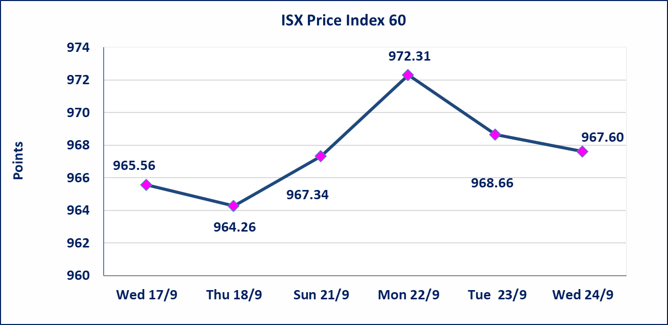
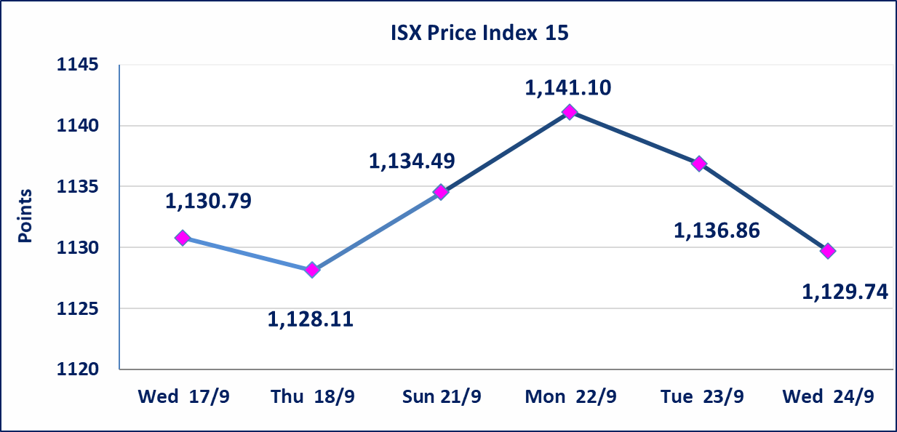

إستبعاد سعر | إستبعاد سعر سهم شركة الفلوجة لانتاج المواد الانشائية (3.120) دينار، ليكون سعر إغلاق الشركة (3.130) دينار.
إستبعاد سعر | إستبعاد سعر سهم شركة مدينة العاب الكرخ السياحية (4.060) دينار، ليكون سعر إغلاق الشركة (4.130) دينار.
سندات بناء الاصدارية الاولى | ايقاف التداول على سندات بناء الاصدارية الاولى (1,000,000) اعتبارا من جلسة 2025/9/25.
الحد الأعلى والادنى للتغير في السعر | نسبة التغير في المنصة النظامية (15%)، نسبة التغير في المنصة الثانية (20%)، نسبة التغير في المنصة الثالثة (5%) إرتفاعاً وإنخفاضاً من سعر الاغلاق السابق.
Web site : www.isx-iq.net E-mail : info-isx@isx-iq.net |  |  |  |  | 07834000034 - 07711211522 : ص . ب :3607 العلوية الهاتف |  |  |  |  |  | بغداد /الكرادة/ قرب المسرح الوطني /مجاور مصرف الخليج التجاري

نسبة التغير
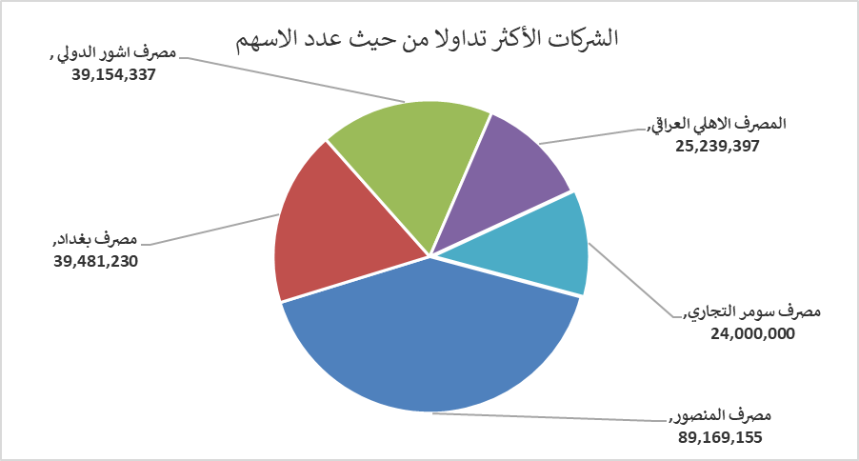
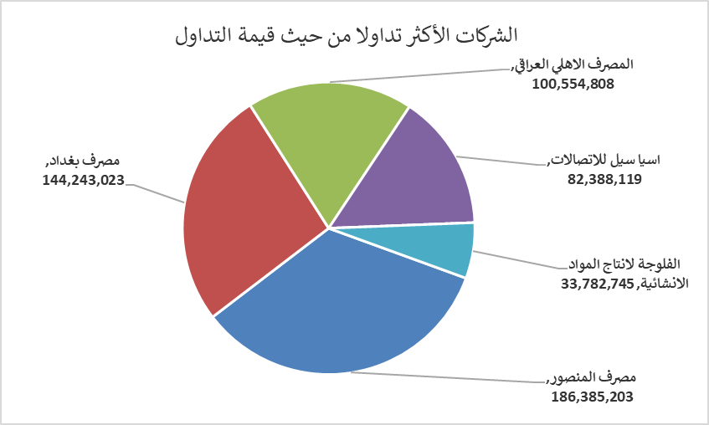
الشركات الأكثر ارتفاعاً وانخفاضاً

نسبة التغير لاسعار الاغلاق الاكثر ارتفاعاً |  |  |  | نسبة التغير لاسعار الاغلاق الاكثر انخفاضاً
اسم الشركة | اغلاق | التغير(%) | الاسهم المتداولة | اسم الشركة | اغلاق | التغير (%) | الاسهم المتداولة
الاهلية للانتاج الزراعي | 2.300 | 15.00 | 3,497,000 | مصرف كوردستان الدولي الاسلامي | 1.000 | -7.41 | 5,500,000
فندق بغداد | 11.600 | 3.11 | 10,000 | العراقية لصناعات الكارتون | 1.100 | -4.35 | 350,000
الخليج للتأمين | 0.700 | 2.94 | 30,800 | المصرف الاهلي العراقي | 3.950 | -3.66 | 25,239,397
انتاج وتسويق اللحوم | 4.980 | 1.84 | 1,000,000 | الصناعات الخفيفة | 1.130 | -3.42 | 7,356,575
فنادق عشتار | 9.050 | 0.44 | 300,000 | المصرف الدولي الاسلامي | 0.290 | -3.33 | 103,000

الشركات الاكثر نشاطا حسب الاسهم المتداولة (حجم التداول) |  |  |  | الشركات الاكثر نشاطا حسب القيمة المتداولة
اسم الشركة | اغلاق | التغير(%) | الاسهم المتداولة | اسم الشركة | اغلاق | التغير (%) | القيمة المتداولة
مصرف المنصور | 2.090 | -0.48 | 89,169,155 | مصرف المنصور | 2.090 | -0.48 | 186,385,203
مصرف بغداد | 3.660 | -0.27 | 39,481,230 | مصرف بغداد | 3.660 | -0.27 | 144,243,023
مصرف اشور الدولي | 0.220 | 0.00 | 39,154,337 | المصرف الاهلي العراقي | 3.950 | -3.66 | 100,554,808
المصرف الاهلي العراقي | 3.950 | -3.66 | 25,239,397 | اسيا سيل للاتصالات | 12.120 | -0.74 | 82,388,119
مصرف سومر التجاري | 0.080 | 0.00 | 24,000,000 | الفلوجة لانتاج المواد الانشائية | 3.120 | -1.27 | 33,782,745

